问题
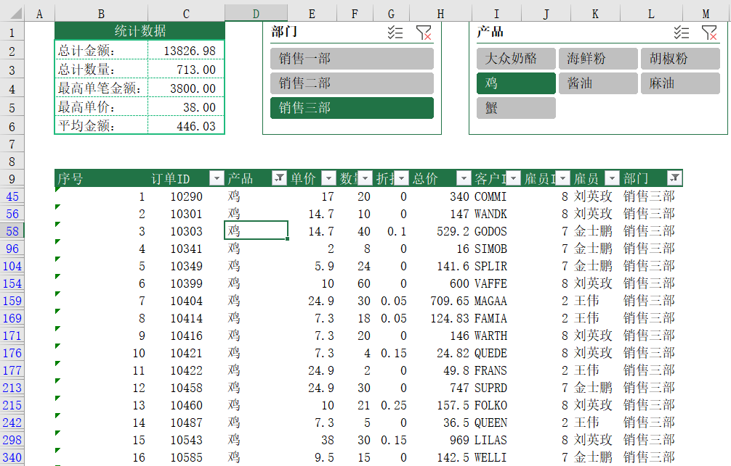
 |  | 课后小练习

任务：
 | 在数据表中使用SUBTOTAL创建序号列，在点击切片器之后保持序号依然连续，完成效果见下图。

